test
Indicazioni per la compilazione
MINISTERO DELLA CULTURA
DIREZIONE GENERALE SPETTACOLO
D.M. 463 del 23 dicembre 2024
 |  |  |  |  |  |  | E' possibile compilare solo i campi in bianco relativi a indicatori, punteggi e dati inseriti a preventivo e consuntivo. Le caselle grigie si compilano automaticamente.

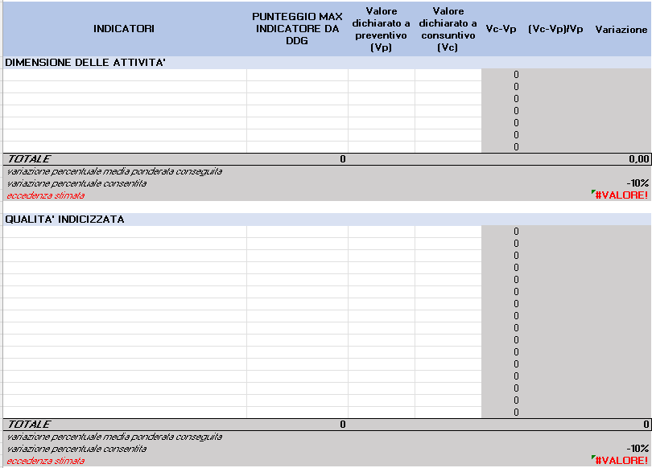
Inserire gli indicatori di dimensione delle attività riportati nell'Allegato D e nel DDG dei punteggi per l'articolo/settore di appartenenza (link)
NB. SI RICODA CHE l'INDICATORE SPETTATORI NON DEVE ESSERE INSERITO PERCHè NON CONSIDERATO PER IL CALCOLO DELLA VARIAZIONE (allegato d)
Compilare con il dato dichiatato a consuntivo per ciascun indicatore
INDICATORI | PUNTEGGIO MAX INDICATORE DA DDG | Valore dichiarato a preventivo (Vp) | Valore dichiarato a consuntivo (Vc) | Vc-Vp | (Vc-Vp)/Vp | Variazione
DIMENSIONE DELLE ATTIVITA'
 |  |  |  | 0
 |  |  |  | 0
Inserire il punteggio associato a ciascun indicatore della dimensione delle attività come contenuto nel ddg dei punteggi per l'articolo/settore di appartenenza (link)
 |  |  |  | 0
 |  |  |  | 0
Compilare con il dato dichiatato a preventivo per ciascun indicatore
 |  |  |  | 0
 |  |  |  | 0
 |  |  |  | 0
TOTALE | 0 |  |  |  |  | 0.00
variazione percentuale media ponderata conseguita
variazione percentuale consentita |  |  |  |  |  | -10%
eccedenza stimata |  |  |  |  |  | #VALUE!

Compilare con il dato dichiatato a consuntivo per ciascun indicatore
QUALITA' INDICIZZATA
 |  |  |  | 0
 |  |  |  | 0
 |  |  |  | 0
 |  |  |  | 0
 |  |  |  | 0
 |  |  |  | 0
 |  |  |  | 0
 |  |  |  | 0
 |  |  |  | 0
 |  |  |  | 0
Compilare con il dato dichiatato a preventivo per ciascun indicatore
 |  |  |  | 0
 |  |  |  | 0
 |  |  |  | 0
 |  |  |  | 0
 |  |  |  | 0
 |  |  |  | 0
TOTALE | 0 |  |  |  |  | 0
Inserire gli indicatori di qualità indicizzata riportati nell'Allegato C e nel DDG dei punteggi per l'articolo/settore di appartenenza (link)
NB. SI RICODA CHE L'INDICATORE Capacità di riempimento sale (relativo al fenomeno Tasso di utilizzo delle sale) NON VA INSERITO PERCHè NON CONSIDERATO PER IL CALCOLO DELLA VARIAZIONE (allegato c)
variazione percentuale media ponderata conseguita
Inserire il punteggio associato a ciascun indicatore di qualità indicizzata come contenuto nel ddg dei punteggi per l'articolo/settore di appartenenza (link)
variazione percentuale consentita |  |  |  |  |  | -10%
eccedenza stimata |  |  |  |  |  | #VALUE!

